画面遷移図
基本設計書 |  |  | 画面遷移 | 作成者 | 趙
 |  |  |  | 作成日 | 2023-09-13
 |  |  |  | 更新者
 |  |  |  | 更新日

 | 画面一覧

 | 画面ID | 機能名
 | 1-1 | ホームページ

 | 1-2 | 電卓

 | 画面遷移図

ホームページ
電卓

ホームページ
基本設計書 |  |  |  | ホームページ |  |  |  | 作成者 |  | 趙
 |  |  |  |  |  |  |  | 作成日 |  | 2023-09-13
 |  |  |  |  |  |  |  | 更新者
 |  |  |  |  |  |  |  | 更新日

 | 画面イメージ
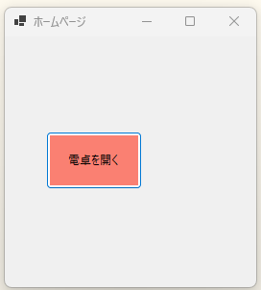

 |  |  |  |  |  | ① | ボタン

 | 詳細設計
 |  | 部品 | 部品名 |  | テキスト |  |  |  | 機能
 |  | ① | botton |  | 電卓を開く |  |  |  | 電卓ページへ遷移

 |  | ※遷移後、自身を非表示

電卓
基本設計書 |  |  |  |  | 電卓 |  | 作成者 |  | 趙
 |  |  |  |  |  |  | 作成日 |  | 2023-09-13
 |  |  |  |  |  |  | 更新者
 |  |  |  |  |  |  | 更新日

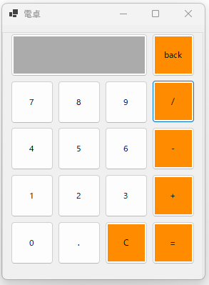
 | 画面イメージ

 |  |  | １行目 | ①②

 |  |  | ２行目 | ③④⑤⑥

 |  |  | ３行目 | ⑦⑧⑨⑩

 |  |  | ４行目 | ⑪⑫⑬⑭

 |  |  | ５行目 | ⑮⑯⑰⑱

 | 詳細設計
 |  | 部品 |  | 部品名 |  | テキスト |  | 機能
 |  | ① |  | botton |  | 入力内容表示 |  | 入力や計算内容を表示用、クリック不可

 |  | ② |  | botton |  | back |  | 押下後、ホームページへ戻る

 |  | ③ |  | botton |  | 7 |  | 押下後、「7」を①に追加表示する

 |  | ④ |  | botton |  | 8 |  | 押下後、「8」を①に追加表示する

 |  | ⑤ |  | botton |  | 9 |  | 押下後、「9」を①に追加表示する

 |  | ⑥ |  | botton |  | / |  | 押下後、「/」を①に追加表示する

 |  | ⑦ |  | botton |  | 4 |  | 押下後、「4」を①に追加表示する

 |  | ⑧ |  | botton |  | 5 |  | 押下後、「5」を①に追加表示する

 |  | ⑨ |  | botton |  | 6 |  | 押下後、「6」を①に追加表示する

 |  | ⑩ |  | botton |  | - |  | 押下後、「-」を①に追加表示する

 |  | ⑪ |  | botton |  | 1 |  | 押下後、「1」を①に追加表示する

 |  | ⑫ |  | botton |  | 2 |  | 押下後、「2」を①に追加表示する

 |  | ⑬ |  | botton |  | 3 |  | 押下後、「3」を①に追加表示する

 |  | ⑭ |  | botton |  | + |  | 押下後、「+」を①に追加表示する

 |  | ⑮ |  | botton |  | 0 |  | 押下後、「0」を①に追加表示する

 |  | ⑯ |  | botton |  | . |  | 押下後、「.」を①に追加表示する

 |  | ⑰ |  | botton |  | c |  | 押下後、①の内容をクリアする

 |  | ⑱ |  | botton |  | = |  | 押下後、①の内容を計算する 最後の文字は演算子のとき、最後の演算子を無視する ①の内容は空の場合、計算しない

